Sheet1
动作名称 | 动作要点说明 | 图片
预备式 | 并步直立。 | 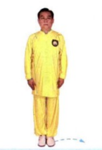
单鞭起势 | (1)左脚向左侧出步，两脚开立，与肩同宽。 (2)两臂体前上举，高与肩平，手心向下。 (3)两腿微屈，两掌下落，按于胯前。 (4)重心移至左腿，右脚向右前方斜出(45°)，脚跟着地，左手于体前经右、向上划弧至左侧，右手移至左腹前。 (5)重心移至右腿，左腿屈膝回收，右手向上划弧至右侧;左手划下弧至右胸前。 (6)右手成勾手，上体左转，左手胸前划弧，左脚向前出步，脚跟着地。 (7)右勾手保持不变，重心前移成左弓步，左掌翻掌前推。 动作要点:屈膝、松腰、敛臀，促进两臂放松;然后，利用蹬腿拔腰的力量带动手臂上举;沉气、落胯，利用身体的沉劲，促进两手下按。推掌时，利用后腿蹬地的力量。 | 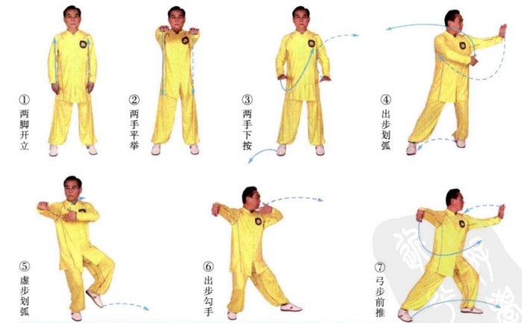
斜飞势 | (1)右脚上步成右弓步，左手回收至胸前，右手拥。 (2)左脚向左前方上步，左手上搂，右掌向内向下划弧至腰前。(3)右脚向右前方上步成右弓步，左手移至右臂内侧，右手向前下方伸出右肩臂向右前方靠击。 动作要点:靠身体的沉坠劲，整体冲撞，力达右肩臂。 | 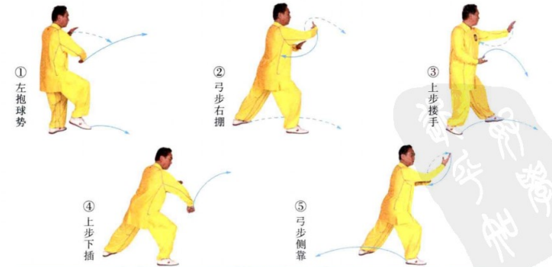
退步大捋 | (1)右脚退步成左弓步，左手前伸，右手移至左前臂内侧。 (2)重心后坐，身体右转，两手向右捋。 动作要点:大捋与揽雀尾捋不同，用的是採劲，左手力点在前臂，右手含採劲。 | 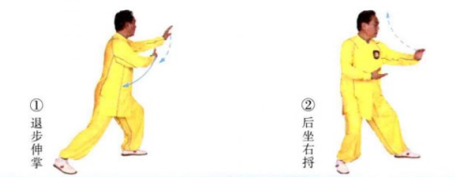
右玉女穿梭 | (1)左手上托，掌心朝内，右手移至腰间。 (2)重心前移成左弓步，左手翻掌架于头上方，右掌前推。 动作要点:左手上架要先向后上方引，再向前上方架推。 | 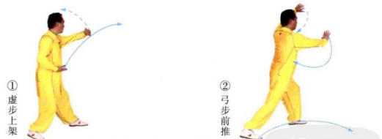
右野马分鬃 | (1)左脚撤步，随即，右脚前出，两手左抱球。 (2)重心前移成右弓步，左手下按,右手上托,身体右转，向右横拨。 动作要点:腰胯横向转动，手臂拧转。 | 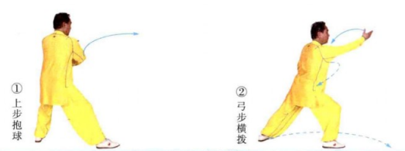
左野马分鬃 | (1)左脚上步，右手回带，左手下抄，两手右抱球。 (2)重心前移成左弓步，同时右手下按至腰际，左手向左横拨。
打虎势 | (1)右脚向右前方上步，脚跟着地;右手向左前方伸出，左手移于右肘旁。 (2)重心右移成右弓步，左手向右捋，随即，握拳于腹前;右手向左上方横打。 动作要点:左手由捋到按，右手贯拳，要能够把腰胯的力量转移到拳上。 | 
高探马 | (1)左脚上步，随即，右脚上步，身体左转，重心落于右腿，左手经上划弧至前方，右手经下划弧至右体侧。 (2)重心后移，左脚虚步，左手收至胸前，掌心朝上，右手向前切掌。 动作要点:左手捋採，右手横切，两手对拧。
肘底捶 | (1)左脚向左前进步，右脚向右前进步，右脚脚尖外摆，两手由外向内划弧合抱。 (2)左脚上步，脚尖内扣,身体右转，两手弧形分开。 (3)右脚退步成右坐步，左手挑掌，右拳出至左肘下;随即，右脚上步成右弓步，左手上架，右拳前打。 动作要点:脚下的摆扣步要稳健、清楚，拳在肘底。
下势 | (1)右脚退步成马步，右手经下向后弧形上提成勾手，高与耳齐;左手移至右肩旁。 (2)右腿屈膝下蹲成仆步，左掌经下前穿。 动作要点:仆步时，身体要端正，前脚全脚掌着地;右手的方法是勾带，左手的方法是下按。 | 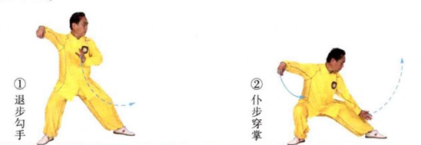
上步七星 | (1)重心前移成左弓步，左掌前挑。 (2)右脚上步成左坐步，左手握拳，右拳于左臂外侧打出。 动作要点:七星指七个部位的进攻，即:右脚、右膝、右拳、右肘、左拳、左肘、头;动作中要有这七个部位的攻击意识。
十字手 | (1)右脚退步成左虚步，两手于两侧由外向内划弧，十字交叉于胸前。 (2)右脚上步成右弓步，两手继续前推。 动作要点:两手含有外旋的拧劲。
退步跨虎 | (1)右脚退步，重心后移。 (2)重心后移成左虚步，两手经下划弧，拧旋分掌,右手至头上方，左手至左胯旁。 动作要点:两手内旋拧转。
左倒撵猴 | (1)左手前伸，掌心向上，随即，左脚退步，右手移至右耳旁。 (2)重心后移至左腿，身体左转，左手移至左腹前，右掌前推。 动作要点:倒拉时，手臂外旋。 | 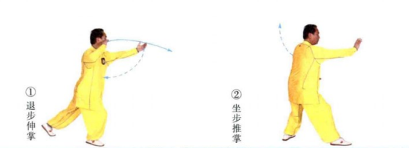
右倒撵猴 | (1)身体左转，左手向后划弧。 (2)右脚退步，左手移至左耳旁;重心后坐右腿，左掌前推。
抱虎归山 | (1)左脚退步，身体左转，左手移至右肩前，右手弧形上托。 (2)左腿成左弓步，左手经体前下搂，至左胯旁，右掌经耳旁前推。 动作要点:注意此式与搂膝拗步的区别，搂膝拗步的用法是套步绊摔，此式是插步绊摔。
斜飞势 | (1)重心移至右腿，随即，扣左脚，重心再移至左腿，身体右转:左手划弧至右肩前，右手划弧至左腹前。 (2)右脚向右前方斜出，脚跟着地;随即，重心前移成右弓步，左手下按至左胯旁，右手向斜前方推送，掌心朝上，手指朝前。 动作要点:注意此式与野马分鬃的区别，野马分鬃是摔法，此式是撅臂 | 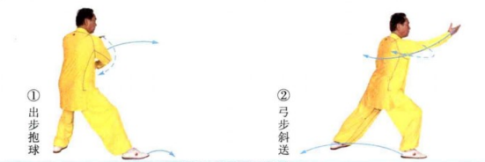
海底针 | (1)右脚向右侧后方退步，左手经胸前弧形搂至左胯旁，右手弧形提移至右耳旁。 (2)身体下蹲，上体前倾，右手下插。 动作要点:身体端正，沉坠下插。
闪通背 | (1)右脚上步，上体略前倾，右手前伸。 (2)右脚退步，左脚前出成左弓步，右手上架，左掌前推。 动作要点:右手上托后，手掌翻转、上架，是一个拧的动作。
右蹬脚 | (1)左脚退步，右脚提起，左手经后向上划弧,右手经前向下划弧,两手十字合抱。 (2)两手侧分，右脚向右前方蹬出。 动作要点:要把松沉劲贯注到脚跟
双峰贯耳 | (1)身体下沉，落右腿，两手落至腹前。 (2)右脚前落成右弓步，两手弧形向上贯打。 动作要点:下落插手，贯拳力达两拳峰。 | 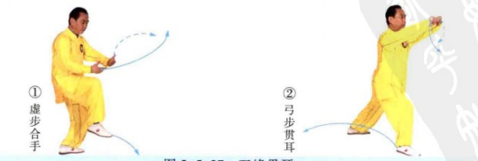
右金鸡独立 | (1)右脚退步成右坐步，两手于两侧由外向内划弧至腹前，掌心朝上。 (2)右脚上步成右弓步，左手向下划弧至后方，右手上挑。 (3)重心前移至右腿，左膝上提，左手上挑，右手按至右胯旁。 动作要点:独立前身体先下沉，以加强支撑腿的稳定和提膝的力量。
如封似闭 | (1)左脚后落成左坐步，两手下按左捋，随即，身体右转，右弓步前推。 (2)两手合抱后，身体后坐，分掌下按。 (3)重心前移成右弓步，两掌前推。 | 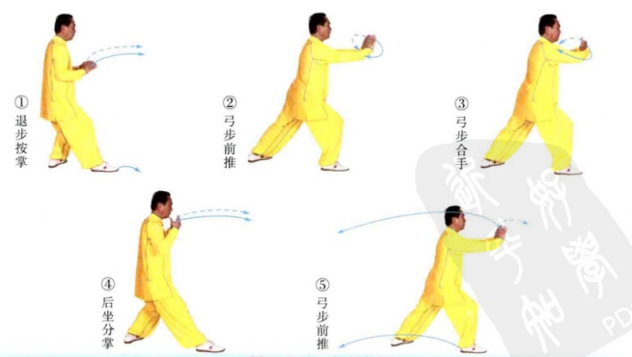
十字手收势 | (1)右脚退步，重心右移成右侧弓步，右手向右平拉，两臂成一直。 (2)重心左移，右脚收回成开立，两手经下交叉合抱于胸前。 (3)两掌向前平伸。 (4)两手下落至身体两侧。 (5)收左脚，并步。 动作要点:重心移动时，注意脚下的外摆与内扣的调整。

